G60 weekly
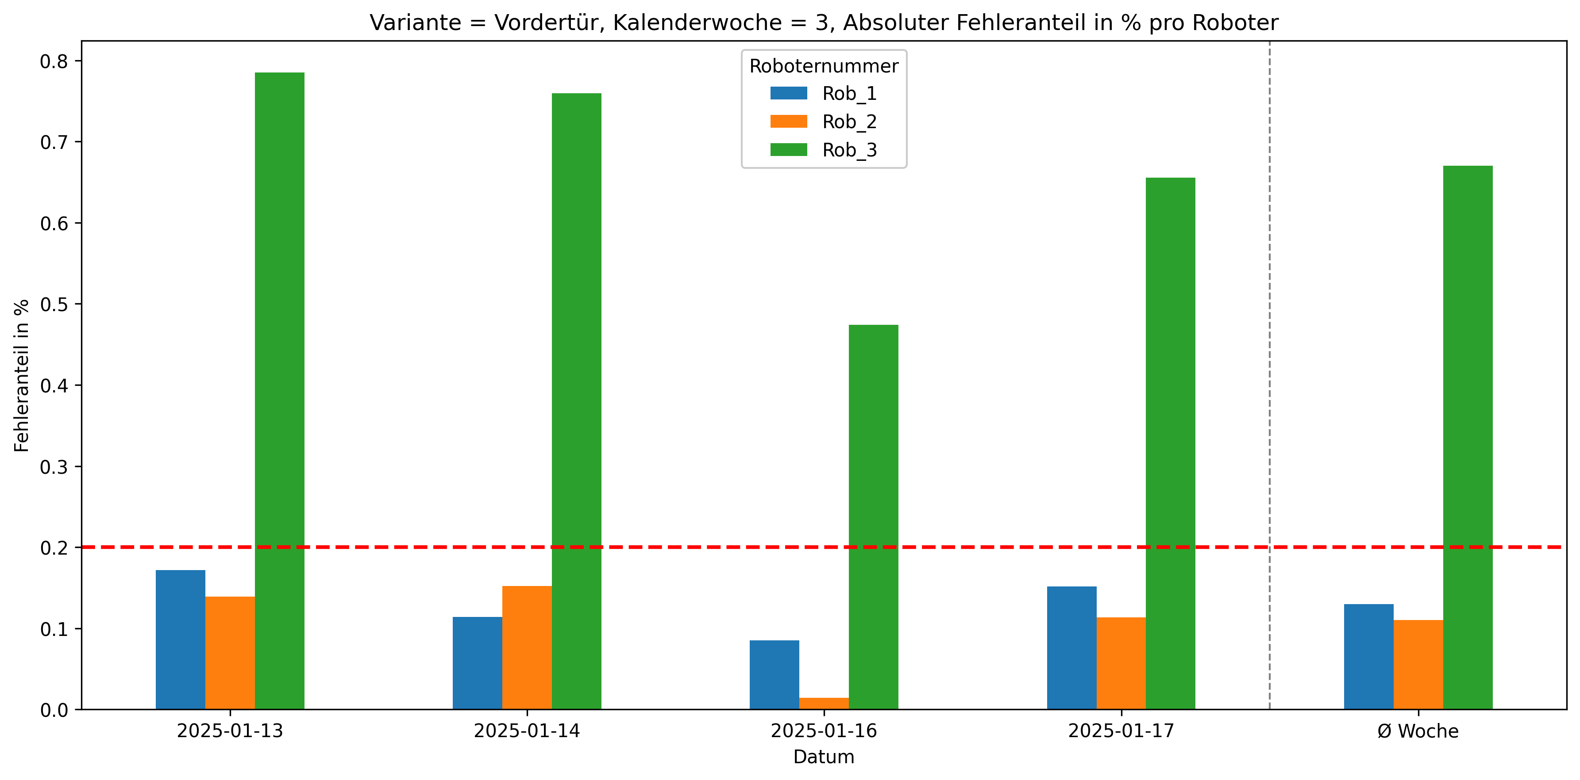
Roboternummer | 0 | 1 | 2 | 3 | 5 | Gesamtverschraubungen | Fehler in %
Rob_1 | 29168 | 14 | 9 | 15 | 0 | 29206 | 0.13
Rob_2 | 29104 | 21 | 10 | 0 | 0 | 29135 | 0.11
Rob_3 | 28812 | 47 | 10 | 102 | 36 | 29007 | 0.67

